2020_10_data
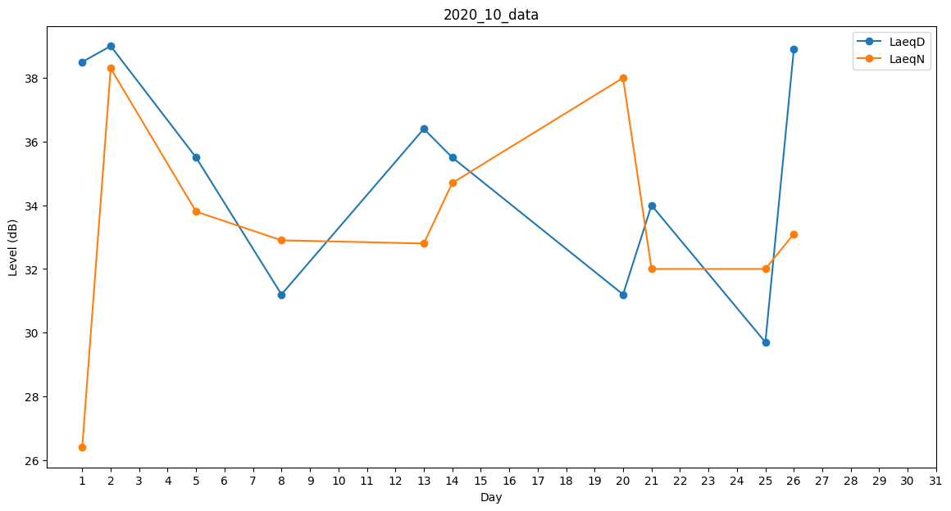
Day | LaeqD | LaeqN
1 | 38.5 | 26.4
2 | 39 | 38.3
3 | 38.8 | 0
4 | 41.5 | 0
5 | 35.5 | 33.8
6 | 31.2 | 0
7 | 0 | 0
8 | 31.2 | 32.9
9 | 28.9 | 0
10 | 38.2 | 0
11 | 0 | 0
12 | 0 | 0
13 | 36.4 | 32.8
14 | 35.5 | 34.7
15 | 29.8 | 0
16 | 28.9 | 0
17 | 0 | 0
18 | 0 | 0
19 | 0 | 0
20 | 31.2 | 38
21 | 34 | 32
22 | 36.6 | 0
23 | 29.8 | 0
24 | 0 | 0
25 | 29.7 | 32
26 | 38.9 | 33.1
27 | 0 | 0
28 | 0 | 33.8
29 | 35.5 | 0
30 | 26.6 | 0
31 | 32.4 | 0

